금구CAP 조견표 (5)
현대화학 금구 CAP 치수 조견표

DUST CAP

No. | 규격 | 치 수 |  |  | 수 량 | 비 고
 |  | O·D① | O·D② | L | PACK
1 | Ø13 | 11.8 | 35.2 | 13.7 | 3,000 | 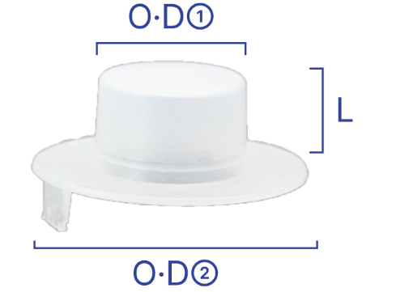
2 | Ø19.4 | 18.4 | 39 | 13.7 | 3,000
3 | Ø20.8 | 19.6 | 40.2 | 13.7 | 3,000
4 | Ø25 | 23.6 | 50.3 | 18.6 | 2,500
5 | Ø26 | 24.6 | 51.3 | 18.6 | 2,500
6 | Ø31.5 | 29.7 | 56.3 | 18.6 | 2,000
7 | Ø32.9 | 31.1 | 58 | 18.6 | 2,000

